Hoja3
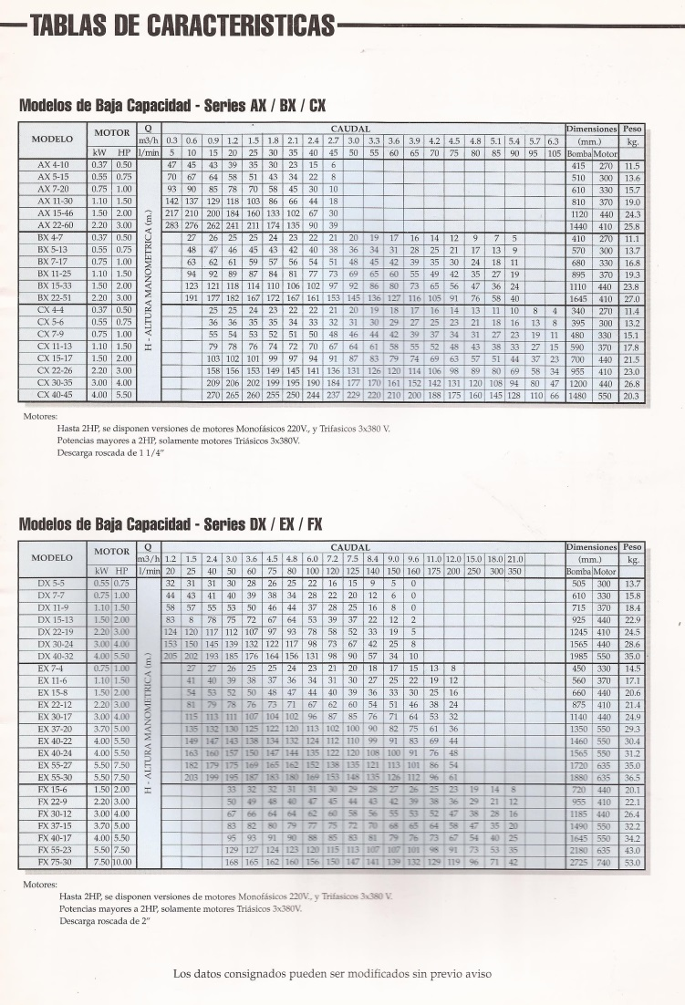
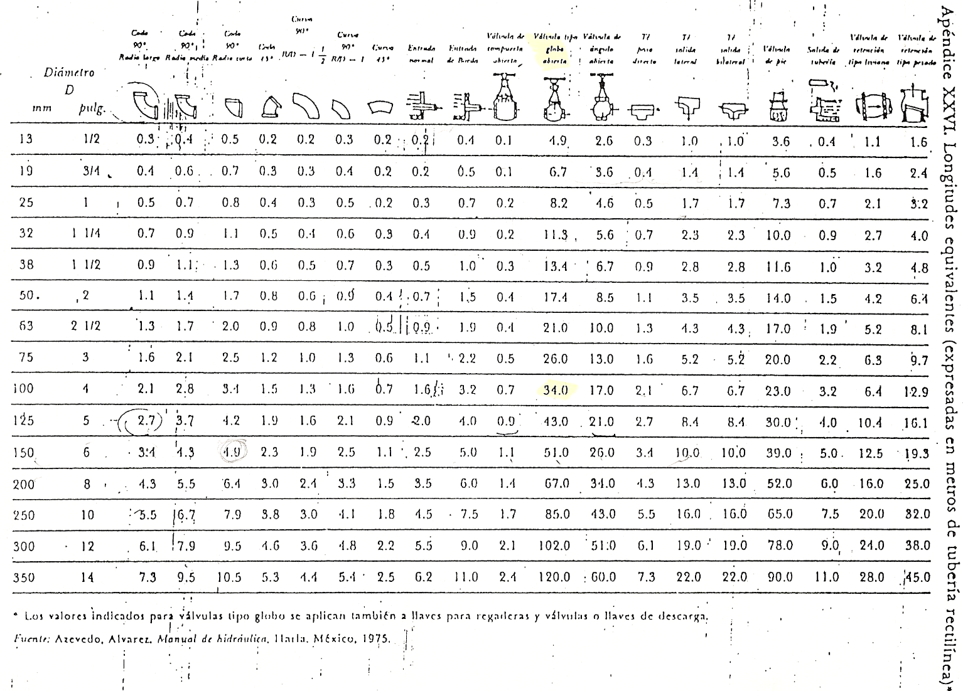
 |  |  |  | INSTALACIÓN: |  |  |  |  |  |  |  | Recomendado: | 1.5 a 2.5 m/s |  |  |  |  |  |  |  | Recomendado: | 2 a 3 m/s
 | legajo | carrera | apellido | nombres | doc. | Q (m3/h) | Q (m3/s) | Ltr asp (m) | Leacc asp (m) | Ltasp (m) | Dasp (m) | Área asp(m2) | Vasp=Q/A(m/s) | Vasp2/2g (mca) | f | hpasp (m) | Ltr imp (m) | Leacc imp (m) | Lt imp (m) | Dimp (m) | Área imp(m2) | Vimp=Q/A(m/s) | Vimp2/2g (mca) | hp Imp (m) | Pv/g (mca) | P´/g (mca) | P´´/g (mca) | NPSHr (mca) | g (kgf/m3) | Hmáxasp (Hs) | Hs real (m) | NPSHd (mca) | NPSHd-NPSHr(mca) | Ho(m) | Hman | h | N (CV)
1 | 13458 | Ind | Alberto Salem | Catalina Victoria | 44122601 | 0.500 | 0.00014 | 4.00 | 10.00 | 14.0 | 0.009 | 0.000064 | 2.18 | 0.24 | 0.020 | 7.57 | 15 | 25 | 40 | 0.009 | 0.000064 | 2.18 | 0.24 | 21.64 | 0.230 | 8.30 | 8.30 | 2.500 | 980 | -2.25 | 3.00 | -2.50 | -5.00 | 10.0 | 39.21 | 0.700 | 0.10
2 | 13302 | Ind | Allub Petri | María Victoria | 44009061 | 0.505 | 0.00014 | 3.98 | 9.95 | 13.9 | 0.009 | 0.000064 | 2.21 | 0.25 | 0.020 | 7.69 | 15 | 25 | 40 | 0.009 | 0.000064 | 2.21 | 0.25 | 22.07 | 0.235 | 8.32 | 8.32 | 2.492 | 982 | -2.34 | 2.99 | -2.59 | -5.08 | 11.0 | 40.76 | 0.697 | 0.11
3 | 13288 | Ind | Buccolini | Álvaro Carlos | 44009148 | 0.510 | 0.00014 | 3.96 | 9.90 | 13.9 | 0.009 | 0.000064 | 2.23 | 0.25 | 0.020 | 7.80 | 15 | 25 | 40 | 0.009 | 0.000064 | 2.23 | 0.25 | 22.51 | 0.240 | 8.34 | 8.34 | 2.484 | 984 | -2.44 | 2.98 | -2.68 | -5.16 | 12.0 | 42.31 | 0.694 | 0.11
4 | 9997 | Ind | Campos | Ariel Enrique | 37000748 | 0.515 | 0.00014 | 3.94 | 9.85 | 13.8 | 0.009 | 0.000064 | 2.25 | 0.26 | 0.020 | 7.91 | 15 | 25 | 40 | 0.009 | 0.000064 | 2.25 | 0.26 | 22.96 | 0.245 | 8.36 | 8.36 | 2.476 | 986 | -2.53 | 2.97 | -2.77 | -5.24 | 13.0 | 43.87 | 0.691 | 0.12
5 | 12742 | Ind | Coppede Santos | Bautista | 42713923 | 0.520 | 0.00014 | 3.92 | 9.80 | 13.7 | 0.009 | 0.000064 | 2.27 | 0.26 | 0.020 | 8.03 | 15 | 25 | 40 | 0.009 | 0.000064 | 2.27 | 0.26 | 23.40 | 0.250 | 8.38 | 8.38 | 2.468 | 988 | -2.63 | 2.96 | -2.86 | -5.33 | 14.0 | 45.43 | 0.688 | 0.13
6 | 13169 | Ind | Coronel Alvarez | Guadalupe | 43279772 | 0.525 | 0.00015 | 3.90 | 9.75 | 13.6 | 0.009 | 0.000064 | 2.29 | 0.27 | 0.020 | 8.14 | 15 | 25 | 40 | 0.009 | 0.000064 | 2.29 | 0.27 | 23.86 | 0.255 | 8.40 | 8.40 | 2.460 | 990 | -2.72 | 2.95 | -2.95 | -5.41 | 15.0 | 47.00 | 0.685 | 0.13
7 | 13639 | Ind | Espinola | Martina | 44057536 | 0.530 | 0.00015 | 3.88 | 9.70 | 13.6 | 0.009 | 0.000064 | 2.32 | 0.27 | 0.020 | 8.25 | 15 | 25 | 40 | 0.009 | 0.000064 | 2.32 | 0.27 | 24.31 | 0.260 | 8.42 | 8.42 | 2.452 | 992 | -2.82 | 2.94 | -3.03 | -5.49 | 16.0 | 48.57 | 0.682 | 0.14
8 | 13119 | Ind | Farina Lorenzo | Nicolás Román | 42862714 | 0.535 | 0.00015 | 3.86 | 9.65 | 13.5 | 0.009 | 0.000064 | 2.34 | 0.28 | 0.020 | 8.37 | 15 | 25 | 40 | 0.009 | 0.000064 | 2.34 | 0.28 | 24.77 | 0.265 | 8.44 | 8.44 | 2.444 | 994 | -2.91 | 2.93 | -3.12 | -5.57 | 17.0 | 50.14 | 0.679 | 0.15
9 | 13349 | Ind | Garcia Fabián | Mariano Andrés | 43418098 | 0.540 | 0.00015 | 3.84 | 9.60 | 13.4 | 0.009 | 0.000064 | 2.36 | 0.28 | 0.020 | 8.48 | 15 | 25 | 40 | 0.009 | 0.000064 | 2.36 | 0.28 | 25.24 | 0.270 | 8.46 | 8.46 | 2.436 | 996 | -3.01 | 2.92 | -3.21 | -5.65 | 18.0 | 51.72 | 0.676 | 0.15
10 | 13237 | Ind | Guzmán Pi | Federico Héctor | 43214739 | 0.545 | 0.00015 | 3.82 | 9.55 | 13.4 | 0.009 | 0.000064 | 2.38 | 0.29 | 0.020 | 8.59 | 15 | 25 | 40 | 0.009 | 0.000064 | 2.38 | 0.29 | 25.71 | 0.275 | 8.48 | 8.48 | 2.428 | 998 | -3.11 | 2.91 | -3.30 | -5.73 | 19.0 | 53.30 | 0.673 | 0.16
11 | 11698 | Ind | Hidalgo | Julián | 40102212 | 0.550 | 0.00015 | 3.80 | 9.50 | 13.3 | 0.009 | 0.000064 | 2.40 | 0.29 | 0.020 | 8.71 | 15 | 25 | 40 | 0.009 | 0.000064 | 2.40 | 0.29 | 26.18 | 0.280 | 8.50 | 8.50 | 2.420 | 1000 | -3.20 | 2.90 | -3.39 | -5.81 | 20.0 | 54.89 | 0.670 | 0.17
12 | 13488 | Ind | Isgro | Ignacio Gabriel | 43279438 | 0.555 | 0.00015 | 3.78 | 9.45 | 13.2 | 0.009 | 0.000064 | 2.42 | 0.30 | 0.020 | 8.82 | 15 | 25 | 40 | 0.009 | 0.000064 | 2.42 | 0.30 | 26.66 | 0.285 | 8.52 | 8.52 | 2.412 | 1002 | -3.29 | 2.89 | -3.47 | -5.88 | 21.0 | 56.48 | 0.667 | 0.17
13 | 13493 | Ind | Jara Gentile | Agustín Hernán | 44122547 | 0.560 | 0.00016 | 3.76 | 9.40 | 13.2 | 0.009 | 0.000064 | 2.45 | 0.31 | 0.020 | 8.93 | 15 | 25 | 40 | 0.009 | 0.000064 | 2.45 | 0.31 | 27.14 | 0.290 | 8.54 | 8.54 | 2.404 | 1004 | -3.39 | 2.88 | -3.56 | -5.96 | 22.0 | 58.07 | 0.664 | 0.18
14 | 13381 | Ind | Juri Meinardo | Tomás Federico | 44059123 | 0.565 | 0.00016 | 3.74 | 9.35 | 13.1 | 0.009 | 0.000064 | 2.47 | 0.31 | 0.020 | 9.04 | 15 | 25 | 40 | 0.009 | 0.000064 | 2.47 | 0.31 | 27.63 | 0.295 | 8.56 | 8.56 | 2.396 | 1006 | -3.48 | 2.87 | -3.65 | -6.04 | 23.0 | 59.67 | 0.661 | 0.19
15 | 13949 | Ind | Liberal | Emiliano | 40558680 | 0.570 | 0.00016 | 3.72 | 9.30 | 13.0 | 0.009 | 0.000064 | 2.49 | 0.32 | 0.020 | 9.15 | 15 | 25 | 40 | 0.009 | 0.000064 | 2.49 | 0.32 | 28.12 | 0.300 | 8.58 | 8.58 | 2.388 | 1008 | -3.58 | 2.86 | -3.73 | -6.12 | 24.0 | 61.27 | 0.658 | 0.20
16 | 12176 | Ind | Lopez | Agustina Ayelén | 41770075 | 0.575 | 0.00016 | 3.70 | 9.25 | 12.9 | 0.009 | 0.000064 | 2.51 | 0.32 | 0.020 | 9.26 | 15 | 25 | 40 | 0.009 | 0.000064 | 2.51 | 0.32 | 28.62 | 0.305 | 8.60 | 8.60 | 2.380 | 1010 | -3.67 | 2.85 | -3.82 | -6.20 | 25.0 | 62.88 | 0.655 | 0.21
17 | 13505 | Ind | Loser | Evelyn | 42749681 | 0.580 | 0.00016 | 3.68 | 9.20 | 12.9 | 0.009 | 0.000064 | 2.53 | 0.33 | 0.020 | 9.38 | 15 | 25 | 40 | 0.009 | 0.000064 | 2.53 | 0.33 | 29.12 | 0.310 | 8.62 | 8.62 | 2.372 | 1012 | -3.76 | 2.84 | -3.91 | -6.28 | 26.0 | 64.49 | 0.652 | 0.22
18 | 13411 | Ind | Martinez y Arenas | Lon | 50015966 | 0.585 | 0.00016 | 3.66 | 9.15 | 12.8 | 0.009 | 0.000064 | 2.56 | 0.33 | 0.020 | 9.49 | 15 | 25 | 40 | 0.009 | 0.000064 | 2.56 | 0.33 | 29.62 | 0.315 | 8.64 | 8.64 | 2.364 | 1014 | -3.86 | 2.83 | -3.99 | -6.35 | 27.0 | 66.11 | 0.649 | 0.22
19 | 12759 | Ind | Mellado | Mauricio Agustín | 42750309 | 0.590 | 0.00016 | 3.64 | 9.10 | 12.7 | 0.009 | 0.000064 | 2.58 | 0.34 | 0.020 | 9.60 | 15 | 25 | 40 | 0.009 | 0.000064 | 2.58 | 0.34 | 30.13 | 0.320 | 8.66 | 8.66 | 2.356 | 1016 | -3.95 | 2.82 | -4.08 | -6.43 | 28.0 | 67.72 | 0.646 | 0.23
20 | 12442 | Ind | Mercado | Carla Daniela | 42670011 | 0.595 | 0.00017 | 3.62 | 9.05 | 12.7 | 0.009 | 0.000064 | 2.60 | 0.34 | 0.020 | 9.71 | 15 | 25 | 40 | 0.009 | 0.000064 | 2.60 | 0.34 | 30.64 | 0.325 | 8.68 | 8.68 | 2.348 | 1018 | -4.04 | 2.81 | -4.16 | -6.51 | 29.0 | 69.35 | 0.643 | 0.24
21 | 13580 | Ind | Mujica | María Emilia | 44539441 | 0.600 | 0.00017 | 3.60 | 9.00 | 12.6 | 0.009 | 0.000064 | 2.62 | 0.35 | 0.020 | 9.81 | 15 | 25 | 40 | 0.009 | 0.000064 | 2.62 | 0.35 | 31.16 | 0.330 | 8.70 | 8.70 | 2.340 | 1020 | -4.14 | 2.80 | -4.24 | -6.58 | 30.0 | 70.97 | 0.640 | 0.25
22 | 13599 | Ind | Mujica | María Victoria | 44539442 | 0.605 | 0.00017 | 3.58 | 8.95 | 12.5 | 0.009 | 0.000064 | 2.64 | 0.36 | 0.020 | 9.92 | 15 | 25 | 40 | 0.009 | 0.000064 | 2.64 | 0.36 | 31.68 | 0.335 | 8.72 | 8.72 | 2.332 | 1022 | -4.23 | 2.79 | -4.33 | -6.66 | 31.0 | 72.60 | 0.637 | 0.26
23 | 13601 | Ind | Neme | Omar | 44010178 | 0.610 | 0.00017 | 3.56 | 8.90 | 12.5 | 0.009 | 0.000064 | 2.66 | 0.36 | 0.020 | 10.03 | 15 | 25 | 40 | 0.009 | 0.000064 | 2.66 | 0.36 | 32.21 | 0.340 | 8.74 | 8.74 | 2.324 | 1024 | -4.32 | 2.78 | -4.41 | -6.74 | 32.0 | 74.24 | 0.634 | 0.27
24 | 13447 | Ind | Nuñez Villca | Brian Saúl | 43416525 | 0.615 | 0.00017 | 3.54 | 8.85 | 12.4 | 0.009 | 0.000064 | 2.69 | 0.37 | 0.020 | 10.14 | 15 | 25 | 40 | 0.009 | 0.000064 | 2.69 | 0.37 | 32.74 | 0.345 | 8.76 | 8.76 | 2.316 | 1026 | -4.41 | 2.77 | -4.50 | -6.81 | 33.0 | 75.88 | 0.631 | 0.28
25 | 13262 | Ind | Orlinski | Dalia Julieta | 42822272 | 0.620 | 0.00017 | 3.52 | 8.80 | 12.3 | 0.009 | 0.000064 | 2.71 | 0.37 | 0.020 | 10.25 | 15 | 25 | 40 | 0.009 | 0.000064 | 2.71 | 0.37 | 33.27 | 0.350 | 8.78 | 8.78 | 2.308 | 1028 | -4.50 | 2.76 | -4.58 | -6.89 | 34.0 | 77.52 | 0.628 | 0.29
26 | 13549 | Ind | Ortiz | Candelaria | 43682686 | 0.625 | 0.00017 | 3.50 | 8.75 | 12.2 | 0.009 | 0.000064 | 2.73 | 0.38 | 0.020 | 10.35 | 15 | 25 | 40 | 0.009 | 0.000064 | 2.73 | 0.38 | 33.81 | 0.355 | 8.80 | 8.80 | 2.300 | 1030 | -4.59 | 2.75 | -4.66 | -6.96 | 35.0 | 79.16 | 0.625 | 0.30
27 | 12203 | Ind | Ortiz Rodriguez | Matias Emanuel | 40873213 | 0.630 | 0.00018 | 3.48 | 8.70 | 12.2 | 0.009 | 0.000064 | 2.75 | 0.39 | 0.020 | 10.46 | 15 | 25 | 40 | 0.009 | 0.000064 | 2.75 | 0.39 | 34.35 | 0.360 | 8.82 | 8.82 | 2.292 | 1032 | -4.68 | 2.74 | -4.74 | -7.03 | 36.0 | 80.81 | 0.622 | 0.31
28 | 12092 | Ind | Pizarro Ramirez | Lucas Luis | 40220917 | 0.635 | 0.00018 | 3.46 | 8.65 | 12.1 | 0.009 | 0.000064 | 2.77 | 0.39 | 0.020 | 10.57 | 15 | 25 | 40 | 0.009 | 0.000064 | 2.77 | 0.39 | 34.90 | 0.365 | 8.84 | 8.84 | 2.284 | 1034 | -4.77 | 2.73 | -4.82 | -7.10 | 37.0 | 82.47 | 0.619 | 0.32
29 | 12685 | Ind | Pucciarelli | Maria paz | 39019943 | 0.640 | 0.00018 | 3.44 | 8.60 | 12.0 | 0.009 | 0.000064 | 2.80 | 0.40 | 0.020 | 10.67 | 15 | 25 | 40 | 0.009 | 0.000064 | 2.80 | 0.40 | 35.45 | 0.370 | 8.86 | 8.86 | 2.276 | 1036 | -4.86 | 2.72 | -4.90 | -7.18 | 38.0 | 84.12 | 0.616 | 0.34
30 | 13520 | Ind | Quesada Lecea | Ulises | 43990948 | 0.645 | 0.00018 | 3.42 | 8.55 | 12.0 | 0.009 | 0.000064 | 2.82 | 0.41 | 0.020 | 10.78 | 15 | 25 | 40 | 0.009 | 0.000064 | 2.82 | 0.41 | 36.01 | 0.375 | 8.88 | 8.88 | 2.268 | 1038 | -4.94 | 2.71 | -4.98 | -7.25 | 39.0 | 85.78 | 0.613 | 0.35
31 | 13103 | Ind | Ramos | Maximiliano Joel | 43213602 | 0.650 | 0.00018 | 3.40 | 8.50 | 11.9 | 0.009 | 0.000064 | 2.84 | 0.41 | 0.020 | 10.88 | 15 | 25 | 40 | 0.009 | 0.000064 | 2.84 | 0.41 | 36.57 | 0.380 | 8.90 | 8.90 | 2.260 | 1040 | -5.03 | 2.70 | -5.06 | -7.32 | 40.0 | 87.45 | 0.610 | 0.36
32 | 13537 | Ind | Reyes | Matías Gabriel | 44060197 | 0.655 | 0.00018 | 3.38 | 8.45 | 11.8 | 0.009 | 0.000064 | 2.86 | 0.42 | 0.020 | 10.98 | 15 | 25 | 40 | 0.009 | 0.000064 | 2.86 | 0.42 | 37.13 | 0.385 | 8.92 | 8.92 | 2.252 | 1042 | -5.12 | 2.69 | -5.14 | -7.39 | 41.0 | 89.12 | 0.607 | 0.37
33 | 13095 | Ind | Romeo Malanca | Paulina | 43153022 | 0.660 | 0.00018 | 3.36 | 8.40 | 11.8 | 0.009 | 0.000064 | 2.88 | 0.42 | 0.020 | 11.08 | 15 | 25 | 40 | 0.009 | 0.000064 | 2.88 | 0.42 | 37.70 | 0.390 | 8.94 | 8.94 | 2.244 | 1044 | -5.20 | 2.68 | -5.21 | -7.46 | 42.0 | 90.79 | 0.604 | 0.38
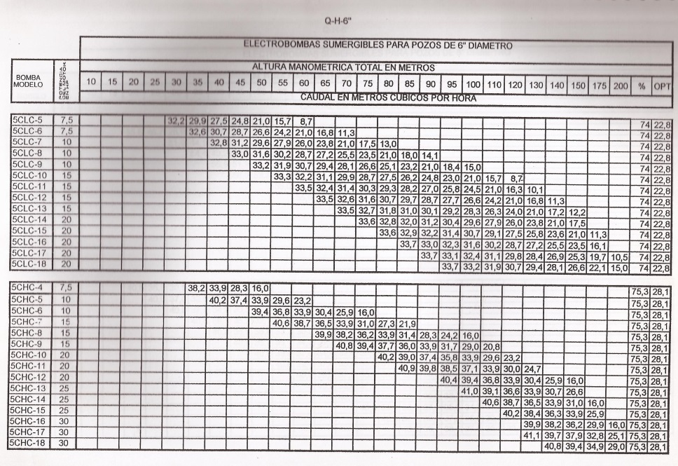
34 | 13231 | Ind | Sambais Jury | Julieta Ornella | 43485031 | 0.665 | 0.00018 | 3.34 | 8.35 | 11.7 | 0.009 | 0.000064 | 2.91 | 0.43 | 0.020 | 11.19 | 15 | 25 | 40 | 0.009 | 0.000064 | 2.91 | 0.43 | 38.28 | 0.395 | 8.96 | 8.96 | 2.236 | 1046 | -5.29 | 2.67 | -5.29 | -7.53 | 43.0 | 92.46 | 0.601 | 0.40
35 | 13634 | Ind | Sammartino | Clara | 43627466 | 0.670 | 0.00019 | 3.32 | 8.30 | 11.6 | 0.009 | 0.000064 | 2.93 | 0.44 | 0.020 | 11.29 | 15 | 25 | 40 | 0.009 | 0.000064 | 2.93 | 0.44 | 38.85 | 0.400 | 8.98 | 8.98 | 2.228 | 1048 | -5.37 | 2.66 | -5.37 | -7.59 | 44.0 | 94.14 | 0.598 | 0.41
36 | 13632 | Ind | Sarmiento | Lara | 43682061 | 0.675 | 0.00019 | 3.30 | 8.25 | 11.5 | 0.009 | 0.000064 | 2.95 | 0.44 | 0.020 | 11.39 | 15 | 25 | 40 | 0.009 | 0.000064 | 2.95 | 0.44 | 39.44 | 0.405 | 9.00 | 9.00 | 2.220 | 1050 | -5.46 | 2.65 | -5.44 | -7.66 | 45.0 | 95.82 | 0.595 | 0.42
37 | 13608 | Ind | Scacciante Casaseca | Genaro | 43077769 | 0.680 | 0.00019 | 3.28 | 8.20 | 11.5 | 0.009 | 0.000064 | 2.97 | 0.45 | 0.020 | 11.49 | 15 | 25 | 40 | 0.009 | 0.000064 | 2.97 | 0.45 | 40.02 | 0.410 | 9.02 | 9.02 | 2.212 | 1052 | -5.54 | 2.64 | -5.52 | -7.73 | 46.0 | 97.51 | 0.592 | 0.44
38 | 13622 | Ind | Silva Heredia | Ana Victoria | 43748398 | 0.685 | 0.00019 | 3.26 | 8.15 | 11.4 | 0.009 | 0.000064 | 2.99 | 0.46 | 0.020 | 11.58 | 15 | 25 | 40 | 0.009 | 0.000064 | 2.99 | 0.46 | 40.61 | 0.415 | 9.04 | 9.04 | 2.204 | 1054 | -5.62 | 2.63 | -5.59 | -7.79 | 47.0 | 99.20 | 0.589 | 0.45
39 | 10136 | Ind | Simonovich | Jael Gisel | 34068919 | 0.690 | 0.00019 | 3.24 | 8.10 | 11.3 | 0.009 | 0.000064 | 3.01 | 0.46 | 0.020 | 11.68 | 15 | 25 | 40 | 0.009 | 0.000064 | 3.01 | 0.46 | 41.21 | 0.420 | 9.06 | 9.06 | 2.196 | 1056 | -5.70 | 2.62 | -5.66 | -7.86 | 48.0 | 100.89 | 0.586 | 0.46
40 | 13423 | Ind | Sorrentino | Nicolás Ezequiel | 43083154 | 0.695 | 0.00019 | 3.22 | 8.05 | 11.3 | 0.009 | 0.000064 | 3.04 | 0.47 | 0.020 | 11.78 | 15 | 25 | 40 | 0.009 | 0.000064 | 3.04 | 0.47 | 41.81 | 0.425 | 9.08 | 9.08 | 2.188 | 1058 | -5.78 | 2.61 | -5.73 | -7.92 | 49.0 | 102.59 | 0.583 | 0.48
41 | 10393 | Ind | Stagnoli | Lucas Facundo | 37738378 | 0.700 | 0.00019 | 3.20 | 8.00 | 11.2 | 0.009 | 0.000064 | 3.06 | 0.48 | 0.020 | 11.87 | 15 | 25 | 40 | 0.009 | 0.000064 | 3.06 | 0.48 | 42.41 | 0.430 | 9.10 | 9.10 | 2.180 | 1060 | -5.86 | 2.60 | -5.80 | -7.98 | 50.0 | 104.29 | 0.580 | 0.49
42 | 13614 | Ind | Vacas | Macarena | 43750650 | 0.705 | 0.00020 | 3.18 | 7.95 | 11.1 | 0.009 | 0.000064 | 3.08 | 0.48 | 0.020 | 11.97 | 15 | 25 | 40 | 0.009 | 0.000064 | 3.08 | 0.48 | 43.02 | 0.435 | 9.12 | 9.12 | 2.172 | 1062 | -5.94 | 2.59 | -5.87 | -8.05 | 51.0 | 105.99 | 0.577 | 0.51
43 | 13428 | Ind | Vazquez Bertani | Ivo | 43943914 | 0.710 | 0.00020 | 3.16 | 7.90 | 11.1 | 0.009 | 0.000064 | 3.10 | 0.49 | 0.020 | 12.06 | 15 | 25 | 40 | 0.009 | 0.000064 | 3.10 | 0.49 | 43.63 | 0.440 | 9.14 | 9.14 | 2.164 | 1064 | -6.02 | 2.58 | -5.94 | -8.11 | 52.0 | 107.69 | 0.574 | 0.52
44 | 13953 | Ind | Videla | José María | 41083823 | 0.715 | 0.00020 | 3.14 | 7.85 | 11.0 | 0.009 | 0.000064 | 3.12 | 0.50 | 0.020 | 12.16 | 15 | 25 | 40 | 0.009 | 0.000064 | 3.12 | 0.50 | 44.25 | 0.445 | 9.16 | 9.16 | 2.156 | 1066 | -6.10 | 2.57 | -6.01 | -8.17 | 53.0 | 109.40 | 0.571 | 0.54
45 | 13050 | Pet | Bartolome Bautista | Nicolás Iván | 42505580 | 0.720 | 0.00020 | 3.12 | 7.80 | 10.9 | 0.009 | 0.000064 | 3.15 | 0.50 | 0.020 | 12.25 | 15 | 25 | 40 | 0.009 | 0.000064 | 3.15 | 0.50 | 44.87 | 0.450 | 9.18 | 9.18 | 2.148 | 1068 | -6.17 | 2.56 | -6.08 | -8.23 | 54.0 | 111.12 | 0.568 | 0.56
46 | 11552 | Pet | Carrizo | Facundo Ramiro | 40002399 | 0.725 | 0.00020 | 3.10 | 7.75 | 10.8 | 0.009 | 0.000064 | 3.17 | 0.51 | 0.020 | 12.34 | 15 | 25 | 40 | 0.009 | 0.000064 | 3.17 | 0.51 | 45.49 | 0.455 | 9.20 | 9.20 | 2.140 | 1070 | -6.25 | 2.55 | -6.15 | -8.29 | 55.0 | 112.83 | 0.565 | 0.57
47 | 13343 | Pet | Di Mattia | Juan Pablo | 43988502 | 0.730 | 0.00020 | 3.08 | 7.70 | 10.8 | 0.009 | 0.000064 | 3.19 | 0.52 | 0.020 | 12.43 | 15 | 25 | 40 | 0.009 | 0.000064 | 3.19 | 0.52 | 46.12 | 0.460 | 9.22 | 9.22 | 2.132 | 1072 | -6.32 | 2.54 | -6.21 | -8.34 | 56.0 | 114.55 | 0.562 | 0.59
48 | 12296 | Pet | Garro | Jonathan Exequiel | 39954114 | 0.735 | 0.00020 | 3.06 | 7.65 | 10.7 | 0.009 | 0.000064 | 3.21 | 0.53 | 0.020 | 12.52 | 15 | 25 | 40 | 0.009 | 0.000064 | 3.21 | 0.53 | 46.76 | 0.465 | 9.24 | 9.24 | 2.124 | 1074 | -6.39 | 2.53 | -6.27 | -8.40 | 57.0 | 116.28 | 0.559 | 0.61
49 | 11040 | Pet | Giorlando Videla | Gustavo Sebastián | 39021257 | 0.740 | 0.00021 | 3.04 | 7.60 | 10.6 | 0.009 | 0.000064 | 3.23 | 0.53 | 0.020 | 12.61 | 15 | 25 | 40 | 0.009 | 0.000064 | 3.23 | 0.53 | 47.40 | 0.470 | 9.26 | 9.26 | 2.116 | 1076 | -6.47 | 2.52 | -6.34 | -8.45 | 58.0 | 118.00 | 0.556 | 0.63
50 | 11016 | Pet | Gómez | Mario Sebastián | 37613406 | 0.745 | 0.00021 | 3.02 | 7.55 | 10.6 | 0.009 | 0.000064 | 3.25 | 0.54 | 0.020 | 12.69 | 15 | 25 | 40 | 0.009 | 0.000064 | 3.25 | 0.54 | 48.04 | 0.475 | 9.28 | 9.28 | 2.108 | 1078 | -6.54 | 2.51 | -6.40 | -8.51 | 59.0 | 119.73 | 0.553 | 0.64
51 | 11303 | Pet | Hernandez Grandón | Soledad Edith | 38581691 | 0.750 | 0.00021 | 3.00 | 7.50 | 10.5 | 0.009 | 0.000064 | 3.28 | 0.55 | 0.020 | 12.78 | 15 | 25 | 40 | 0.009 | 0.000064 | 3.28 | 0.55 | 48.69 | 0.480 | 9.30 | 9.30 | 2.100 | 1080 | -6.61 | 2.50 | -6.46 | -8.56 | 60.0 | 121.47 | 0.550 | 0.66
52 | 13115 | Pet | Martinez Morant | Alam Nicolás | 43417620 | 0.755 | 0.00021 | 2.98 | 7.45 | 10.4 | 0.009 | 0.000064 | 3.30 | 0.56 | 0.020 | 12.86 | 15 | 25 | 40 | 0.009 | 0.000064 | 3.30 | 0.56 | 49.34 | 0.485 | 9.32 | 9.32 | 2.092 | 1082 | -6.68 | 2.49 | -6.52 | -8.61 | 61.0 | 123.20 | 0.547 | 0.68
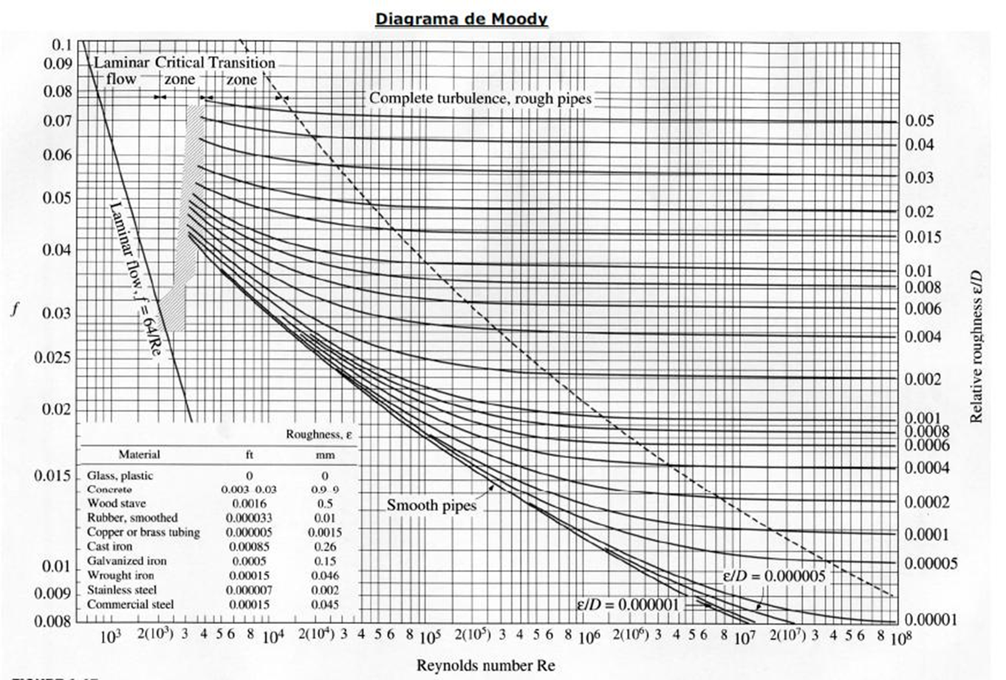
53 | 11723 | Pet | Morales Dos Santos | José Ignacio | 40002780 | 0.760 | 0.00021 | 2.96 | 7.40 | 10.4 | 0.009 | 0.000064 | 3.32 | 0.56 | 0.020 | 12.95 | 15 | 25 | 40 | 0.009 | 0.000064 | 3.32 | 0.56 | 49.99 | 0.490 | 9.34 | 9.34 | 2.084 | 1084 | -6.74 | 2.48 | -6.58 | -8.66 | 62.0 | 124.94 | 0.544 | 0.70
54 | 13414 | Pet | Navarro | Ramiro | 42617948 | 0.765 | 0.00021 | 2.94 | 7.35 | 10.3 | 0.009 | 0.000064 | 3.34 | 0.57 | 0.020 | 13.03 | 15 | 25 | 40 | 0.009 | 0.000064 | 3.34 | 0.57 | 50.65 | 0.495 | 9.36 | 9.36 | 2.076 | 1086 | -6.81 | 2.47 | -6.64 | -8.71 | 63.0 | 126.68 | 0.541 | 0.72
55 | 12523 | Pet | Ochoa | Ángel Matías | 41819777 | 0.770 | 0.00021 | 2.92 | 7.30 | 10.2 | 0.009 | 0.000064 | 3.36 | 0.58 | 0.020 | 13.11 | 15 | 25 | 40 | 0.009 | 0.000064 | 3.36 | 0.58 | 51.32 | 0.500 | 9.38 | 9.38 | 2.068 | 1088 | -6.88 | 2.46 | -6.69 | -8.76 | 64.0 | 128.43 | 0.538 | 0.74
56 | 12647 | Pet | Palma | Nicolás Mauricio | 41272879 | 0.775 | 0.00022 | 2.90 | 7.25 | 10.1 | 0.009 | 0.000064 | 3.39 | 0.58 | 0.020 | 13.19 | 15 | 25 | 40 | 0.009 | 0.000064 | 3.39 | 0.58 | 51.99 | 0.505 | 9.40 | 9.40 | 2.060 | 1090 | -6.94 | 2.45 | -6.75 | -8.81 | 65.0 | 130.18 | 0.535 | 0.76
57 | 10886 | Pet | Pereyra | Diego Omar | 34980662 | 0.780 | 0.00022 | 2.88 | 7.20 | 10.1 | 0.009 | 0.000064 | 3.41 | 0.59 | 0.020 | 13.27 | 15 | 25 | 40 | 0.009 | 0.000064 | 3.41 | 0.59 | 52.66 | 0.510 | 9.42 | 9.42 | 2.052 | 1092 | -7.00 | 2.44 | -6.80 | -8.85 | 66.0 | 131.93 | 0.532 | 0.78
58 | 12550 | Pet | Perez Cardenas | Brian Alex | 39842856 | 0.785 | 0.00022 | 2.86 | 7.15 | 10.0 | 0.009 | 0.000064 | 3.43 | 0.60 | 0.020 | 13.35 | 15 | 25 | 40 | 0.009 | 0.000064 | 3.43 | 0.60 | 53.34 | 0.515 | 9.44 | 9.44 | 2.044 | 1094 | -7.07 | 2.43 | -6.85 | -8.90 | 67.0 | 133.68 | 0.529 | 0.80
59 | 13533 | Pet | Perrone Ahumada | Matías Francisco | 42422440 | 0.790 | 0.00022 | 2.84 | 7.10 | 9.9 | 0.009 | 0.000064 | 3.45 | 0.61 | 0.020 | 13.42 | 15 | 25 | 40 | 0.009 | 0.000064 | 3.45 | 0.61 | 54.02 | 0.520 | 9.46 | 9.46 | 2.036 | 1096 | -7.13 | 2.42 | -6.90 | -8.94 | 68.0 | 135.44 | 0.526 | 0.83
60 | 12658 | Pet | Quinteros | Julian Ezequiel | 42082760 | 0.795 | 0.00022 | 2.82 | 7.05 | 9.9 | 0.009 | 0.000064 | 3.47 | 0.62 | 0.020 | 13.50 | 15 | 25 | 40 | 0.009 | 0.000064 | 3.47 | 0.62 | 54.70 | 0.525 | 9.48 | 9.48 | 2.028 | 1098 | -7.19 | 2.41 | -6.95 | -8.98 | 69.0 | 137.20 | 0.523 | 0.85
61 | 6520 | Pet | Ramirez | Sergio Daniel | 26170994 | 0.800 | 0.00022 | 2.80 | 7.00 | 9.8 | 0.009 | 0.000064 | 3.49 | 0.62 | 0.020 | 13.57 | 15 | 25 | 40 | 0.009 | 0.000064 | 3.49 | 0.62 | 55.39 | 0.530 | 9.50 | 9.50 | 2.020 | 1100 | -7.24 | 2.40 | -7.00 | -9.02 | 70.0 | 138.96 | 0.520 | 0.87
62 | 13603 | Pet | Segura | María Florencia | 42913467 | 0.805 | 0.00022 | 2.78 | 6.95 | 9.7 | 0.009 | 0.000064 | 3.52 | 0.63 | 0.020 | 13.64 | 15 | 25 | 40 | 0.009 | 0.000064 | 3.52 | 0.63 | 56.09 | 0.535 | 9.52 | 9.52 | 2.012 | 1102 | -7.30 | 2.39 | -7.05 | -9.06 | 71.0 | 140.73 | 0.517 | 0.89
63 | 12063 | Pet | Vanrrell Martinez | Hernán Nicolás | 40002500 | 0.810 | 0.00023 | 2.76 | 6.90 | 9.7 | 0.009 | 0.000064 | 3.54 | 0.64 | 0.020 | 13.71 | 15 | 25 | 40 | 0.009 | 0.000064 | 3.54 | 0.64 | 56.79 | 0.540 | 9.54 | 9.54 | 2.004 | 1104 | -7.36 | 2.38 | -7.09 | -9.10 | 72.0 | 142.50 | 0.514 | 0.92
64 | 12670 | Mec | Aldao Hidalgo | María Antonella | 42082135 | 0.815 | 0.00023 | 2.74 | 6.85 | 9.6 | 0.009 | 0.000064 | 3.56 | 0.65 | 0.020 | 13.78 | 15 | 25 | 40 | 0.009 | 0.000064 | 3.56 | 0.65 | 57.49 | 0.545 | 9.56 | 9.56 | 1.996 | 1106 | -7.41 | 2.37 | -7.14 | -9.13 | 73.0 | 144.27 | 0.511 | 0.94
65 | 13645 | Mec | Arito | Facundo | 42559154 | 0.820 | 0.00023 | 2.72 | 6.80 | 9.5 | 0.009 | 0.000064 | 3.58 | 0.65 | 0.020 | 13.85 | 15 | 25 | 40 | 0.009 | 0.000064 | 3.58 | 0.65 | 58.20 | 0.550 | 9.58 | 9.58 | 1.988 | 1108 | -7.46 | 2.36 | -7.18 | -9.17 | 74.0 | 146.05 | 0.508 | 0.97
66 | 13291 | Mec | Avalos | Jose Agustin | 43416986 | 0.825 | 0.00023 | 2.70 | 6.75 | 9.4 | 0.009 | 0.000064 | 3.60 | 0.66 | 0.020 | 13.92 | 15 | 25 | 40 | 0.009 | 0.000064 | 3.60 | 0.66 | 58.91 | 0.555 | 9.60 | 9.60 | 1.980 | 1110 | -7.52 | 2.35 | -7.22 | -9.20 | 75.0 | 147.83 | 0.505 | 0.99
67 | 11644 | Mec | Benitez Martinez | Emanuel Cristian | 41606267 | 0.830 | 0.00023 | 2.68 | 6.70 | 9.4 | 0.009 | 0.000064 | 3.63 | 0.67 | 0.020 | 13.98 | 15 | 25 | 40 | 0.009 | 0.000064 | 3.63 | 0.67 | 59.63 | 0.560 | 9.62 | 9.62 | 1.972 | 1112 | -7.57 | 2.34 | -7.26 | -9.23 | 76.0 | 149.61 | 0.502 | 1.02
68 | 11987 | Mec | Berridy-Sepulveda | Ignacio Martín | 40822814 | 0.835 | 0.00023 | 2.66 | 6.65 | 9.3 | 0.009 | 0.000064 | 3.65 | 0.68 | 0.020 | 14.05 | 15 | 25 | 40 | 0.009 | 0.000064 | 3.65 | 0.68 | 60.35 | 0.565 | 9.64 | 9.64 | 1.964 | 1114 | -7.61 | 2.33 | -7.30 | -9.26 | 77.0 | 151.39 | 0.499 | 1.05
69 | 13567 | Mec | Borquez Perez | Juan Manuel | 41734892 | 0.840 | 0.00023 | 2.64 | 6.60 | 9.2 | 0.009 | 0.000064 | 3.67 | 0.69 | 0.020 | 14.11 | 15 | 25 | 40 | 0.009 | 0.000064 | 3.67 | 0.69 | 61.07 | 0.570 | 9.66 | 9.66 | 1.956 | 1116 | -7.66 | 2.32 | -7.34 | -9.29 | 78.0 | 153.18 | 0.496 | 1.07
70 | 13328 | Mec | Escobar | Matías Leonel | 43150894 | 0.845 | 0.00023 | 2.62 | 6.55 | 9.2 | 0.009 | 0.000064 | 3.69 | 0.70 | 0.020 | 14.17 | 15 | 25 | 40 | 0.009 | 0.000064 | 3.69 | 0.70 | 61.80 | 0.575 | 9.68 | 9.68 | 1.948 | 1118 | -7.71 | 2.31 | -7.37 | -9.32 | 79.0 | 154.97 | 0.493 | 1.10
71 | 11901 | Mec | Felicito Gomez | Miled | 40962815 | 0.850 | 0.00024 | 2.60 | 6.50 | 9.1 | 0.009 | 0.000064 | 3.71 | 0.70 | 0.020 | 14.23 | 15 | 25 | 40 | 0.009 | 0.000064 | 3.71 | 0.70 | 62.53 | 0.580 | 9.70 | 9.70 | 1.940 | 1120 | -7.75 | 2.30 | -7.41 | -9.35 | 80.0 | 156.76 | 0.490 | 1.13
72 | 11569 | Mec | Ferri | Mariano Ariel | 39378285 | 0.855 | 0.00024 | 2.58 | 6.45 | 9.0 | 0.009 | 0.000064 | 3.74 | 0.71 | 0.020 | 14.28 | 15 | 25 | 40 | 0.009 | 0.000064 | 3.74 | 0.71 | 63.27 | 0.585 | 9.72 | 9.72 | 1.932 | 1122 | -7.79 | 2.29 | -7.44 | -9.37 | 81.0 | 158.56 | 0.487 | 1.16
73 | 11892 | Mec | Gassibe | Franco Iván | 41191067 | 0.860 | 0.00024 | 2.56 | 6.40 | 9.0 | 0.009 | 0.000064 | 3.76 | 0.72 | 0.020 | 14.34 | 15 | 25 | 40 | 0.009 | 0.000064 | 3.76 | 0.72 | 64.01 | 0.590 | 9.74 | 9.74 | 1.924 | 1124 | -7.83 | 2.28 | -7.47 | -9.39 | 82.0 | 160.35 | 0.484 | 1.19
74 | 13486 | Mec | Guevara Gaspari | Tomás Valentín | 44140000 | 0.865 | 0.00024 | 2.54 | 6.35 | 8.9 | 0.009 | 0.000064 | 3.78 | 0.73 | 0.020 | 14.39 | 15 | 25 | 40 | 0.009 | 0.000064 | 3.78 | 0.73 | 64.76 | 0.595 | 9.76 | 9.76 | 1.916 | 1126 | -7.87 | 2.27 | -7.50 | -9.41 | 83.0 | 162.15 | 0.481 | 1.22
75 | 12749 | Mec | Mamani Ventura | Brandon Nicolás | 42265996 | 0.870 | 0.00024 | 2.52 | 6.30 | 8.8 | 0.009 | 0.000064 | 3.80 | 0.74 | 0.020 | 14.45 | 15 | 25 | 40 | 0.009 | 0.000064 | 3.80 | 0.74 | 65.51 | 0.600 | 9.78 | 9.78 | 1.908 | 1128 | -7.91 | 2.26 | -7.53 | -9.43 | 84.0 | 163.96 | 0.478 | 1.25
76 | 13560 | Mec | Martín Duci | Ignacio | 43748087 | 0.875 | 0.00024 | 2.50 | 6.25 | 8.7 | 0.009 | 0.000064 | 3.82 | 0.75 | 0.020 | 14.50 | 15 | 25 | 40 | 0.009 | 0.000064 | 3.82 | 0.75 | 66.27 | 0.605 | 9.80 | 9.80 | 1.900 | 1130 | -7.95 | 2.25 | -7.55 | -9.45 | 85.0 | 165.76 | 0.475 | 1.28
77 | 10764 | Mec | Mellimaci | Marcelo Eduardo | 37000337 | 0.880 | 0.00024 | 2.48 | 6.20 | 8.7 | 0.009 | 0.000064 | 3.84 | 0.75 | 0.020 | 14.54 | 15 | 25 | 40 | 0.009 | 0.000064 | 3.84 | 0.75 | 67.03 | 0.610 | 9.82 | 9.82 | 1.892 | 1132 | -7.98 | 2.24 | -7.57 | -9.47 | 86.0 | 167.57 | 0.472 | 1.31
78 | 13583 | Mec | Panonto | Valentín Carlos | 44059180 | 0.885 | 0.00025 | 2.46 | 6.15 | 8.6 | 0.009 | 0.000064 | 3.87 | 0.76 | 0.020 | 14.59 | 15 | 25 | 40 | 0.009 | 0.000064 | 3.87 | 0.76 | 67.79 | 0.615 | 9.84 | 9.84 | 1.884 | 1134 | -8.01 | 2.23 | -7.60 | -9.48 | 87.0 | 169.38 | 0.469 | 1.34
79 | 13220 | Mec | Peralta Salatino | Bruno Francisco | 42913580 | 0.890 | 0.00025 | 2.44 | 6.10 | 8.5 | 0.009 | 0.000064 | 3.89 | 0.77 | 0.020 | 14.64 | 15 | 25 | 40 | 0.009 | 0.000064 | 3.89 | 0.77 | 68.56 | 0.620 | 9.86 | 9.86 | 1.876 | 1136 | -8.04 | 2.22 | -7.62 | -9.49 | 88.0 | 171.19 | 0.466 | 1.38
80 | 11068 | Mec | Perez Varalta | Rodrigo Agustín | 39239891 | 0.895 | 0.00025 | 2.42 | 6.05 | 8.5 | 0.009 | 0.000064 | 3.91 | 0.78 | 0.020 | 14.68 | 15 | 25 | 40 | 0.009 | 0.000064 | 3.91 | 0.78 | 69.33 | 0.625 | 9.88 | 9.88 | 1.868 | 1138 | -8.07 | 2.21 | -7.64 | -9.50 | 89.0 | 173.01 | 0.463 | 1.41
81 | 13256 | Mec | Rayes Cano | Julián Andrés | 42265805 | 0.900 | 0.00025 | 2.40 | 6.00 | 8.4 | 0.009 | 0.000064 | 3.93 | 0.79 | 0.020 | 14.72 | 15 | 25 | 40 | 0.009 | 0.000064 | 3.93 | 0.79 | 70.11 | 0.630 | 9.90 | 9.90 | 1.860 | 1140 | -8.10 | 2.20 | -7.65 | -9.51 | 90.0 | 174.83 | 0.460 | 1.44
82 | 13129 | Mec | Ribeiro | José Ignacio | 43117937 | 0.905 | 0.00025 | 2.38 | 5.95 | 8.3 | 0.009 | 0.000064 | 3.95 | 0.80 | 0.020 | 14.76 | 15 | 25 | 40 | 0.009 | 0.000064 | 3.95 | 0.80 | 70.89 | 0.635 | 9.92 | 9.92 | 1.852 | 1142 | -8.13 | 2.19 | -7.67 | -9.52 | 91.0 | 176.65 | 0.457 | 1.48
83 | 12299 | Mec | Tassara | Renzo | 41297113 | 0.910 | 0.00025 | 2.36 | 5.90 | 8.3 | 0.009 | 0.000064 | 3.98 | 0.81 | 0.020 | 14.80 | 15 | 25 | 40 | 0.009 | 0.000064 | 3.98 | 0.81 | 71.67 | 0.640 | 9.94 | 9.94 | 1.844 | 1144 | -8.15 | 2.18 | -7.68 | -9.52 | 92.0 | 178.47 | 0.454 | 1.52
84 | 12234 | Mec | Tejerina | Nicolás Ezequiel | 40877688 | 0.915 | 0.00025 | 2.34 | 5.85 | 8.2 | 0.009 | 0.000064 | 4.00 | 0.82 | 0.020 | 14.84 | 15 | 25 | 40 | 0.009 | 0.000064 | 4.00 | 0.82 | 72.46 | 0.645 | 9.96 | 9.96 | 1.836 | 1146 | -8.17 | 2.17 | -7.69 | -9.53 | 93.0 | 180.30 | 0.451 | 1.55
85 |  |  | CARDOZO | Facundo Juan Manuel | 41819618 | 0.920 | 0.00026 | 2.32 | 5.80 | 8.1 | 0.009 | 0.000064 | 4.02 | 0.82 | 0.020 | 14.87 | 15 | 25 | 40 | 0.009 | 0.000064 | 4.02 | 0.82 | 73.26 | 0.650 | 9.98 | 9.98 | 1.828 | 1148 | -8.19 | 2.16 | -7.70 | -9.53 | 94.0 | 182.13 | 0.448 | 1.59
86 |  |  | FERIOZZI | Cristian Ezequiel | 39381762 | 0.925 | 0.00026 | 2.30 | 5.75 | 8.0 | 0.009 | 0.000064 | 4.04 | 0.83 | 0.020 | 14.90 | 15 | 25 | 40 | 0.009 | 0.000064 | 4.04 | 0.83 | 74.06 | 0.655 | 10.00 | 10.00 | 1.820 | 1150 | -8.21 | 2.15 | -7.71 | -9.53 | 95.0 | 183.96 | 0.445 | 1.63
87 |  |  | LA ROCCA | Nicolás | 37778910 | 0.930 | 0.00026 | 2.28 | 5.70 | 8.0 | 0.009 | 0.000064 | 4.06 | 0.84 | 0.020 | 14.93 | 15 | 25 | 40 | 0.009 | 0.000064 | 4.06 | 0.84 | 74.86 | 0.660 | 10.02 | 10.02 | 1.812 | 1152 | -8.23 | 2.14 | -7.71 | -9.53 | 96.0 | 185.79 | 0.442 | 1.67
88 |  |  | LOPEZ CORDAN | Yamila Delfina | 41113078 | 0.935 | 0.00026 | 2.26 | 5.65 | 7.9 | 0.009 | 0.000064 | 4.08 | 0.85 | 0.020 | 14.96 | 15 | 25 | 40 | 0.009 | 0.000064 | 4.08 | 0.85 | 75.67 | 0.665 | 10.04 | 10.04 | 1.804 | 1154 | -8.24 | 2.13 | -7.72 | -9.52 | 97.0 | 187.63 | 0.439 | 1.71
89 |  |  | PLAZA MOYANO | Germán Osvaldo | 39383739 | 0.940 | 0.00026 | 2.24 | 5.60 | 7.8 | 0.009 | 0.000064 | 4.11 | 0.86 | 0.020 | 14.99 | 15 | 25 | 40 | 0.009 | 0.000064 | 4.11 | 0.86 | 76.48 | 0.670 | 10.06 | 10.06 | 1.796 | 1156 | -8.26 | 2.12 | -7.72 | -9.52 | 98.0 | 189.47 | 0.436 | 1.75
90 |  |  | RODRÍGUEZ LÓPEZ | Matías Alejandro | 43280246 | 0.945 | 0.00026 | 2.22 | 5.55 | 7.8 | 0.009 | 0.000064 | 4.13 | 0.87 | 0.020 | 15.01 | 15 | 25 | 40 | 0.009 | 0.000064 | 4.13 | 0.87 | 77.29 | 0.675 | 10.08 | 10.08 | 1.788 | 1158 | -8.27 | 2.11 | -7.72 | -9.51 | 99.0 | 191.31 | 0.433 | 1.79
 |  |  |  |  |  | 0.950 | 0.00026 | 2.20 | 5.50 | 7.7 | 0.009 | 0.000064 | 4.15 | 0.88 | 0.020 | 15.04 | 15 | 25 | 40 | 0.009 | 0.000064 | 4.15 | 0.88 | 78.11 | 0.680 | 10.10 | 10.10 | 1.780 | 1160 | -8.28 | 2.10 | -7.72 | -9.50 | 100.0 | 193.15 | 0.430 | 1.83
 |  |  |  |  |  | 0.955 | 0.00027 | 2.18 | 5.45 | 7.6 | 0.009 | 0.000064 | 4.17 | 0.89 | 0.020 | 15.06 | 15 | 25 | 40 | 0.009 | 0.000064 | 4.17 | 0.89 | 78.94 | 0.685 | 10.12 | 10.12 | 1.772 | 1162 | -8.28 | 2.09 | -7.71 | -9.48 | 101.0 | 194.99 | 0.427 | 1.88
 |  |  |  |  |  | 0.960 | 0.00027 | 2.16 | 5.40 | 7.6 | 0.009 | 0.000064 | 4.19 | 0.90 | 0.020 | 15.08 | 15 | 25 | 40 | 0.009 | 0.000064 | 4.19 | 0.90 | 79.77 | 0.690 | 10.14 | 10.14 | 1.764 | 1164 | -8.29 | 2.08 | -7.71 | -9.47 | 102.0 | 196.84 | 0.424 | 1.92
 |  |  |  |  |  | 0.965 | 0.00027 | 2.14 | 5.35 | 7.5 | 0.009 | 0.000064 | 4.22 | 0.91 | 0.020 | 15.09 | 15 | 25 | 40 | 0.009 | 0.000064 | 4.22 | 0.91 | 80.60 | 0.695 | 10.16 | 10.16 | 1.756 | 1166 | -8.29 | 2.07 | -7.70 | -9.45 | 103.0 | 198.69 | 0.421 | 1.97
 |  |  |  |  |  | 0.970 | 0.00027 | 2.12 | 5.30 | 7.4 | 0.009 | 0.000064 | 4.24 | 0.92 | 0.020 | 15.11 | 15 | 25 | 40 | 0.009 | 0.000064 | 4.24 | 0.92 | 81.44 | 0.700 | 10.18 | 10.18 | 1.748 | 1168 | -8.29 | 2.06 | -7.69 | -9.43 | 104.0 | 200.54 | 0.418 | 2.01
 |  |  |  |  |  | 0.975 | 0.00027 | 2.10 | 5.25 | 7.3 | 0.009 | 0.000064 | 4.26 | 0.93 | 0.020 | 15.12 | 15 | 25 | 40 | 0.009 | 0.000064 | 4.26 | 0.93 | 82.28 | 0.705 | 10.20 | 10.20 | 1.740 | 1170 | -8.29 | 2.05 | -7.67 | -9.41 | 105.0 | 202.40 | 0.415 | 2.06
 |  |  |  |  |  | 0.980 | 0.00027 | 2.08 | 5.20 | 7.3 | 0.009 | 0.000064 | 4.28 | 0.94 | 0.020 | 15.13 | 15 | 25 | 40 | 0.009 | 0.000064 | 4.28 | 0.94 | 83.12 | 0.710 | 10.22 | 10.22 | 1.732 | 1172 | -8.29 | 2.04 | -7.66 | -9.39 | 106.0 | 204.25 | 0.412 | 2.11
 |  |  |  |  |  | 0.985 | 0.00027 | 2.06 | 5.15 | 7.2 | 0.009 | 0.000064 | 4.30 | 0.94 | 0.020 | 15.14 | 15 | 25 | 40 | 0.009 | 0.000064 | 4.30 | 0.94 | 83.97 | 0.715 | 10.24 | 10.24 | 1.724 | 1174 | -8.28 | 2.03 | -7.64 | -9.37 | 107.0 | 206.11 | 0.409 | 2.16

 | En rojo están las variables que se pueden modificar
REQUERIMIENTOS
1 | Dibujar la instalación referida, colocar válvulas, codos, bridas, recipientes, etc., según corresponda a los valores suministrados.
2 | Explicar sobre el dibujo los cambios que propondría sin cambiar sustancialmente el proceso, y justificarlos (no más de 50 palabras).
3 | Copiar la fila. Considerar que el factor de fricción se incrementará en un 20%. Solucionar y explicar.
4 | Copiar la fila. Considerar que la presión de vapor subirá un 20%. Solucionar y explicar.
5 | Copiar la fila. Considerar que la presión atmosférica bajará un 20%. Solucionar y explicar.
6 | Verificar si en las Tablas provistas existe una bomba que se aproxime a las características calculadas.
7 | Guardar en AA.
 | La instalación deberá poder funcionar. Todos los cambios deben explicarse según lo dado en clases y ser posibles.

 |  |  |  |  |  |  |  |  |  |  |  | Recomendado: | 1.5 a 2.5 m/s |  |  |  |  |  |  |  | Recomendado: | 2 a 3 m/s
 |  |  |  |  |  | Q (m3/h) | Q (m3/s) | Ltr asp (m) | Leacc asp (m) | Ltasp (m) | Dasp (m) | Área asp(m2) | Vasp=Q/A(m/s) | Vasp2/2g (mca) | f | hpasp (m) | Ltr imp (m) | Leacc imp (m) | Lt imp (m) | Dimp (m) | Área imp(m2) | Vimp=Q/A(m/s) | Vimp2/2g (mca) | hp Imp (m) | Pv/g (mca) | P´/g (mca) | P´´/g (mca) | NPSHr (mca) | g (kgf/m3) | Hmáxasp (Hs) | Hs real (m) | NPSHd (mca) | NPSHd-NPSHr(mca) | Ho(m) | Hman | h | N (CV)
 |  |  | Borquez Perez | Juan Manuel | 41734892 | 0.840 | 0.00023 | 2.64 | 5.40 | 8.0 | 0.013 | 0.000133 | 1.76 | 0.16 | 0.020 | 1.95 | 77 | 6.4 | 83.4 | 0.013 | 0.000133 | 1.76 | 0.16 | 20.25 | 0.570 | 9.66 | 9.66 | 1.956 | 1116 | 5.02 | 2.32 | 4.82 | 2.86 | 78.0 | 100.20 | 0.496 | 0.70

 |  |  |  |  |  |  |  |  |  |  |  | Recomendado: | 1.5 a 2.5 m/s |  |  |  |  |  |  |  | Recomendado: | 2 a 3 m/s
 |  |  |  |  |  | Q (m3/h) | Q (m3/s) | Ltr asp (m) | Leacc asp (m) | Ltasp (m) | Dasp (m) | Área asp(m2) | Vasp=Q/A(m/s) | Vasp2/2g (mca) | f | hpasp (m) | Ltr imp (m) | Leacc imp (m) | Lt imp (m) | Dimp (m) | Área imp(m2) | Vimp=Q/A(m/s) | Vimp2/2g (mca) | hp Imp (m) | Pv/g (mca) | P´/g (mca) | P´´/g (mca) | NPSHr (mca) | g (kgf/m3) | Hmáxasp (Hs) | Hs real (m) | NPSHd (mca) | NPSHd-NPSHr(mca) | Ho(m) | Hman | h | N (CV)
 |  |  | Borquez Perez | Juan Manuel | 41734892 | 0.840 | 0.00023 | 2.64 | 5.40 | 8.0 | 0.013 | 0.000133 | 1.76 | 0.16 | 0.024 | 2.34 | 77 | 6.4 | 83.4 | 0.013 | 0.000133 | 1.76 | 0.16 | 24.30 | 0.570 | 9.66 | 9.66 | 1.956 | 1116 | 4.63 | 2.32 | 4.43 | 2.47 | 78.0 | 104.64 | 0.496 | 0.73

 |  |  |  |  |  |  |  |  |  |  |  | Recomendado: | 1.5 a 2.5 m/s |  |  |  |  |  |  |  | Recomendado: | 2 a 3 m/s
 |  |  |  |  |  | Q (m3/h) | Q (m3/s) | Ltr asp (m) | Leacc asp (m) | Ltasp (m) | Dasp (m) | Área asp(m2) | Vasp=Q/A(m/s) | Vasp2/2g (mca) | f | hpasp (m) | Ltr imp (m) | Leacc imp (m) | Lt imp (m) | Dimp (m) | Área imp(m2) | Vimp=Q/A(m/s) | Vimp2/2g (mca) | hp Imp (m) | Pv/g (mca) | P´/g (mca) | P´´/g (mca) | NPSHr (mca) | g (kgf/m3) | Hmáxasp (Hs) | Hs real (m) | NPSHd (mca) | NPSHd-NPSHr(mca) | Ho(m) | Hman | h | N (CV)
 |  |  | Borquez Perez | Juan Manuel | 41734892 | 0.840 | 0.00023 | 2.64 | 5.40 | 8.0 | 0.013 | 0.000133 | 1.76 | 0.16 | 0.024 | 2.34 | 77 | 6.4 | 83.4 | 0.013 | 0.000133 | 1.76 | 0.16 | 24.30 | 0.684 | 9.66 | 9.66 | 1.956 | 1116 | 4.52 | 2.32 | 4.31 | 2.36 | 78.0 | 104.64 | 0.496 | 0.73

 |  |  |  |  |  |  |  |  |  |  |  | Recomendado: | 1.5 a 2.5 m/s |  |  |  |  |  |  |  | Recomendado: | 2 a 3 m/s
 |  |  |  |  |  | Q (m3/h) | Q (m3/s) | Ltr asp (m) | Leacc asp (m) | Ltasp (m) | Dasp (m) | Área asp(m2) | Vasp=Q/A(m/s) | Vasp2/2g (mca) | f | hpasp (m) | Ltr imp (m) | Leacc imp (m) | Lt imp (m) | Dimp (m) | Área imp(m2) | Vimp=Q/A(m/s) | Vimp2/2g (mca) | hp Imp (m) | Pv/g (mca) | P´/g (mca) | P´´/g (mca) | NPSHr (mca) | g (kgf/m3) | Hmáxasp (Hs) | Hs real (m) | NPSHd (mca) | NPSHd-NPSHr(mca) | Ho(m) | Hman | h | N (CV)
 |  |  | Borquez Perez | Juan Manuel | 41734892 | 0.840 | 0.00023 | 2.64 | 5.40 | 8.0 | 0.013 | 0.000133 | 1.76 | 0.16 | 0.024 | 2.34 | 77 | 6.4 | 83.4 | 0.013 | 0.000133 | 1.76 | 0.16 | 24.30 | 0.684 | 7.73 | 7.73 | 1.956 | 1116 | 2.59 | 2.32 | 2.38 | 0.43 | 78.0 | 104.64 | 0.496 | 0.73

